Mapa final
...
Identificación del riesgo
1 | Elaboración de contratos y actos administrativos | Económico y Reputacional | Utilización inapropiada de información o conocimiento de la entidad para favorecer intereses particulares | Exceso de intereses propios o de terceros/Desconocimiento de las normas institucionales y de la legislación | Posibilidad de afectación de imagen y reputación institucional por utilización inapropiada de información o conocimiento de la entidad para favorecer intereses particulares | 300
...
Identificación del riesgo
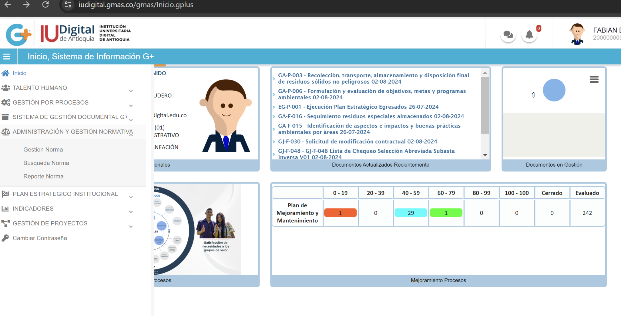 2 | Expedición de actos administrativos | Económico y Reputacional | Alteración del Acto Administrativo, con fines de favorecimiento propio o de terceros. | Riesgo reputacional, detrimento patrimonial, daño antijurídico, sanciones penales, administrativas, fiscales y disciplinarias | Posibilidad de afectación de la imagen institucional, por alteración del Acto Administrativo, con fines de favorecimiento propio o de terceros. | 3
...
Identificación del riesgo
3 |  | Económico y Reputacional | Elaboración de contratos | Conflicto de interés Deficiencias en conocimiento de normativa Manipulación de perfiles | Posibilidad de afectación de la imagen institucional por investigaciones penales y disciplinarias por celebración indebida de contratos para beneficio propio o de un tercero | 300
...

